Grafico 1
Evolución del valor y volumen - exportaciones mensuales agroindustriales

Fuente: Subsecretaría de Mercados Agroalimentarios e Inserción Internacional en base a datos mensuales de INDEC
Fecha de actualización de las bases mensuales INDEC: Años 2020-2024: 07/02/2025 – Año 2025: 19/12/2025

 |  |  |  |  | Totales exportados
Año | Mes | Toneladas (eje dcho) | USD Fob (Mill) (eje izq) | USD Fob / Tn (eje izq) | Toneladas | USD Fob (Mill) | USD Fob / Tn
2020 | En | 9,399,297 | 3,151 | 335 | 100,028,494 | 37,901 | 379
 | Feb | 6,942,052 | 2,648 | 381
 | Mar | 8,374,842 | 2,921 | 349
 | Ab | 9,857,240 | 3,319 | 337
 | May | 11,292,574 | 4,023 | 356
 | Jun | 10,929,807 | 3,652 | 334
 | Jul | 10,189,384 | 3,613 | 355
 | Ag | 9,737,206 | 3,504 | 360
 | Set | 7,650,568 | 3,189 | 417
 | Oct | 6,793,043 | 3,201 | 471
 | Nov | 5,404,884 | 2,885 | 534
 | Dic | 3,457,596 | 1,795 | 519
2021 | En | 7,722,986 | 3,534 | 458 | 113,057,713 | 53,641 | 474
 | Feb | 6,453,881 | 3,230 | 500
 | Mar | 8,907,376 | 4,022 | 452
 | Ab | 10,910,728 | 4,618 | 423
 | May | 10,092,530 | 4,912 | 487
 | Jun | 10,683,975 | 4,929 | 461
 | Jul | 11,280,972 | 5,245 | 465
 | Ag | 11,863,373 | 5,663 | 477
 | Set | 10,540,339 | 5,251 | 498
 | Oct | 9,194,629 | 4,571 | 497
 | Nov | 7,000,685 | 3,672 | 524
 | Dic | 8,406,240 | 3,994 | 475
2022 | En | 8,355,257 | 3,888 | 465 | 106,277,308 | 57,952 | 545
 | Feb | 8,412,782 | 4,222 | 502
 | Mar | 9,746,707 | 4,893 | 502
 | Ab | 11,275,613 | 5,711 | 507
 | May | 10,763,154 | 5,924 | 550
 | Jun | 9,991,711 | 5,668 | 567
 | Jul | 10,442,688 | 5,303 | 508
 | Ag | 8,428,410 | 4,790 | 568
 | Set | 7,420,371 | 4,484 | 604
 | Oct | 8,254,258 | 4,979 | 603
 | Nov | 6,955,625 | 4,441 | 638
 | Dic | 6,230,731 | 3,650 | 586
2023 | En | 4,538,688 | 2,768 | 610 | 65,427,977 | 37,411 | 572
 | Feb | 4,565,371 | 2,946 | 645
 | Mar | 5,383,298 | 3,113 | 578
 | Ab | 5,364,169 | 3,351 | 625
 | May | 6,475,684 | 3,820 | 590
 | Jun | 6,221,950 | 3,364 | 541
 | Jul | 6,822,960 | 3,499 | 513
 | Ag | 7,378,506 | 3,533 | 479
 | Set | 6,094,948 | 3,180 | 522
 | Oct | 4,454,886 | 2,807 | 630
 | Nov | 3,670,789 | 2,349 | 640
 | Dic | 4,456,728 | 2,681 | 602
2024 | En | 7,256,374 | 3,393 | 468 | 101,959,131 | 47,277 | 464
 | Feb | 6,815,298 | 3,312 | 486
 | Mar | 8,873,613 | 3,840 | 433
 | Ab | 9,236,757 | 3,880 | 420
 | May | 10,770,647 | 4,811 | 447
 | Jun | 9,141,966 | 4,237 | 463
 | Jul | 9,876,061 | 4,497 | 455
 | Ag | 8,061,713 | 3,819 | 474
 | Set | 8,480,793 | 4,066 | 479
 | Oct | 8,039,747 | 3,997 | 497
 | Nov | 7,423,301 | 3,762 | 507
 | Dic | 7,982,862 | 3,662 | 459
2025 | En | 9,061,515 | 3,530 | 390 | 105,085,054 | 47,459 | 452
 | Feb | 8,078,704 | 3,554 | 440
 | Mar | 8,641,674 | 3,654 | 423
 | Ab | 9,110,561 | 3,944 | 433
 | May | 9,834,600 | 4,379 | 445
 | Jun | 9,766,678 | 4,265 | 437
 | Jul | 11,183,403 | 4,953 | 443
 | Ag | 10,614,320 | 4,844 | 456
 | Set | 9,733,720 | 4,959 | 510
 | Oct | 8,961,582 | 4,660 | 520
 | Nov | 10,098,297 | 4,716 | 467

 | Para mayor información ingresar: https://www.magyp.gob.ar/mercadosagropecuarios/comercio-internacional.php
 | Consultas:
 | Correo electrónico: ssmaii@magyp.gob.ar

Grafico 2
Destino de las exportaciones agroindustriales – enero-noviembre 2025

Fuente: Subsecretaría de Mercados Agroalimentarios e Inserción Internacional en base a datos mensuales de INDEC
Fecha de actualización de las bases mensuales INDEC: Años 2020-2024: 07/02/2025 – Año 2025: 19/12/2025

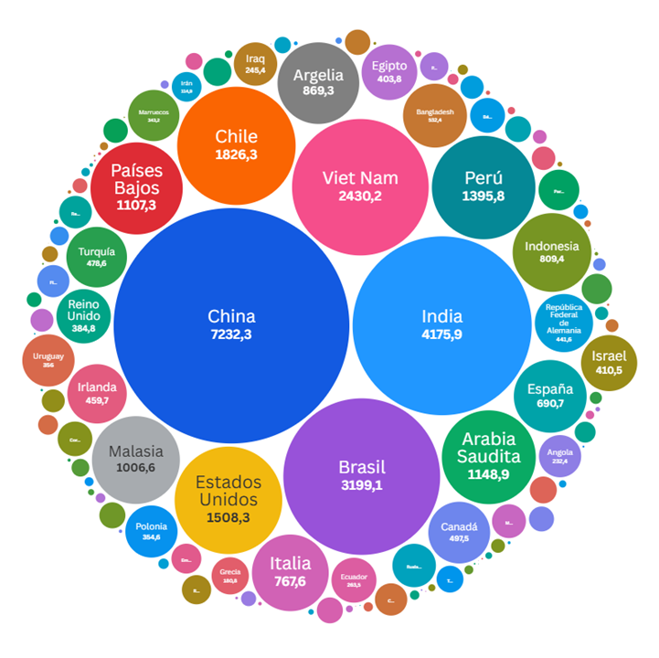
Destinos agroindustriales |  | 2025 |  |  | Variación interanual (2025 vs 2024) |  |  | Participación 2025
 |  | Toneladas | USD Fob (Mill) | USD Fob / Tn | Toneladas | USD Fob (Mill) | USD Fob / Tn | Toneladas | USD Fob (Mill)
 | Sin determinar | $ 22,853,695.1 | $ 9,946.1 | $ 435.2 | 12.0% | 1.7% | -9.2% | 21.7% | 21.0%
1 | China | $ 13,371,064.3 | $ 7,232.3 | $ 540.9 | 69.2% | 54.5% | -8.6% | 12.7% | 15.2%
2 | India | $ 4,037,372.9 | $ 4,175.9 | $ 1,034.3 | 20.9% | 42.5% | 17.9% | 3.8% | 8.8%
3 | Brasil | $ 7,060,461.6 | $ 3,199.1 | $ 453.1 | 11.1% | -6.4% | -15.7% | 6.7% | 6.7%
4 | Viet Nam | $ 9,270,637.5 | $ 2,430.2 | $ 262.1 | -10.8% | -16.3% | -6.2% | 8.8% | 5.1%
5 | Chile | $ 3,878,103.2 | $ 1,826.3 | $ 470.9 | 0.6% | 1.3% | 0.6% | 3.7% | 3.8%
6 | Estados Unidos | $ 873,778.9 | $ 1,508.3 | $ 1,726.1 | -5.6% | 4.1% | 10.2% | 0.8% | 3.2%
7 | Perú | $ 4,741,189.0 | $ 1,395.8 | $ 294.4 | 5.6% | 11.1% | 5.2% | 4.5% | 2.9%
8 | Arabia Saudita | $ 4,743,741.9 | $ 1,148.9 | $ 242.2 | 26.9% | 15.8% | -8.7% | 4.5% | 2.4%
9 | Países Bajos | $ 1,447,438.5 | $ 1,107.3 | $ 765.0 | -3.3% | 8.9% | 12.6% | 1.4% | 2.3%
10 | Malasia | $ 4,278,333.1 | $ 1,006.6 | $ 235.3 | 5.4% | -2.8% | -7.8% | 4.1% | 2.1%
11 | Argelia | $ 3,024,785.9 | $ 869.3 | $ 287.4 | 7.6% | 12.6% | 4.7% | 2.9% | 1.8%
12 | Indonesia | $ 3,030,935.6 | $ 809.4 | $ 267.0 | -6.1% | -18.1% | -12.7% | 2.9% | 1.7%
13 | Italia | $ 1,548,437.3 | $ 767.6 | $ 495.7 | 27.1% | 2.0% | -19.7% | 1.5% | 1.6%
14 | España | $ 813,196.7 | $ 690.7 | $ 849.4 | -40.7% | -28.2% | 21.1% | 0.8% | 1.5%
15 | Bangladesh | $ 897,420.5 | $ 532.4 | $ 593.3 | 70.1% | 35.3% | -20.4% | 0.9% | 1.1%
16 | Canadá | $ 429,693.6 | $ 497.5 | $ 1,157.8 | -4.8% | 5.7% | 11.1% | 0.4% | 1.0%
17 | Turquía | $ 1,401,135.0 | $ 478.6 | $ 341.6 | 37.6% | 7.5% | -21.9% | 1.3% | 1.0%
18 | Irlanda | $ 1,578,024.2 | $ 459.7 | $ 291.3 | 47.2% | 13.8% | -22.7% | 1.5% | 1.0%
19 | República Federal de Alemania | $ 99,677.9 | $ 441.6 | $ 4,430.2 | 14.3% | 23.5% | 8.0% | 0.1% | 0.9%
20 | Israel | $ 70,026.7 | $ 410.5 | $ 5,862.4 | 7.7% | 42.8% | 32.5% | 0.1% | 0.9%
21 | Egipto | $ 1,750,485.3 | $ 403.8 | $ 230.7 | 144.0% | 143.8% | -0.1% | 1.7% | 0.9%
22 | Reino Unido | $ 803,481.2 | $ 384.8 | $ 479.0 | 28.0% | 5.9% | -17.2% | 0.8% | 0.8%
23 | Uruguay | $ 448,662.7 | $ 356.0 | $ 793.5 | -8.1% | -2.0% | 6.7% | 0.4% | 0.8%
24 | Polonia | $ 958,493.0 | $ 354.6 | $ 370.0 | -34.9% | -42.6% | -11.8% | 0.9% | 0.7%
25 | Marruecos | $ 993,877.0 | $ 343.2 | $ 345.3 | 5.8% | 54.2% | 45.7% | 0.9% | 0.7%
26 | Ecuador | $ 743,195.0 | $ 263.5 | $ 354.6 | 38.9% | 25.4% | -9.7% | 0.7% | 0.6%
27 | Rusia Federación de | $ 191,193.5 | $ 246.6 | $ 1,289.8 | 8.7% | 3.8% | -4.5% | 0.2% | 0.5%
28 | Iraq | $ 783,827.3 | $ 245.4 | $ 313.0 | 314.1% | 127.0% | -45.2% | 0.7% | 0.5%
29 | Angola | $ 929,067.2 | $ 232.4 | $ 250.2 | 325.3% | 239.2% | -20.2% | 0.9% | 0.5%
30 | Paraguay | $ 324,817.9 | $ 216.0 | $ 665.1 | -0.4% | 21.0% | 21.5% | 0.3% | 0.5%
31 | Grecia | $ 500,163.7 | $ 180.8 | $ 361.5 | 130.2% | 56.7% | -32.0% | 0.5% | 0.4%
32 | Bélgica | $ 68,414.7 | $ 158.2 | $ 2,312.6 | 30.4% | 36.3% | 4.5% | 0.1% | 0.3%
33 | Corea, República de | $ 597,399.7 | $ 156.7 | $ 262.3 | -79.7% | -78.9% | 4.2% | 0.6% | 0.3%
34 | México | $ 131,647.4 | $ 149.9 | $ 1,139.0 | -36.5% | -32.4% | 6.5% | 0.1% | 0.3%
35 | República de Yemen | $ 579,447.9 | $ 138.1 | $ 238.4 | 26.7% | 32.3% | 4.4% | 0.6% | 0.3%
36 | Colombia | $ 115,712.9 | $ 136.1 | $ 1,176.1 | 18.1% | 84.6% | 56.3% | 0.1% | 0.3%
37 | Filipinas | $ 503,566.9 | $ 135.5 | $ 269.1 | -25.5% | -25.5% | 0.0% | 0.5% | 0.3%
38 | Japón | $ 35,580.3 | $ 120.1 | $ 3,375.8 | -4.8% | -1.4% | 3.6% | 0.0% | 0.3%
39 | Emiratos Árabes Unidos | $ 451,344.9 | $ 116.7 | $ 258.5 | 5.4% | 7.8% | 2.4% | 0.4% | 0.2%
40 | Irán | $ 371,303.2 | $ 114.9 | $ 309.4 |  |  |  | 0.4% | 0.2%
41 | República Dominicana | $ 175,860.5 | $ 111.5 | $ 633.8 | -29.8% | -24.7% | 7.2% | 0.2% | 0.2%
42 | Paquistán | $ 112,764.9 | $ 104.6 | $ 927.3 | -25.6% | -28.6% | -4.1% | 0.1% | 0.2%
43 | Ghana | $ 298,825.6 | $ 102.5 | $ 343.1 | 58.0% | 66.3% | 5.3% | 0.3% | 0.2%
44 | Mozambique | $ 91,766.8 | $ 94.4 | $ 1,028.8 | 1.0% | 7.2% | 6.1% | 0.1% | 0.2%
45 | Tailandia | $ 42,841.7 | $ 94.0 | $ 2,193.3 | 35.2% | 12.8% | -16.6% | 0.0% | 0.2%
46 | Senegal | $ 354,759.9 | $ 88.5 | $ 249.5 | -2.5% | 1.5% | 4.1% | 0.3% | 0.2%
47 | Kenya | $ 382,102.5 | $ 87.9 | $ 230.1 | 136.9% | 38.8% | -41.4% | 0.4% | 0.2%
48 | Sudáfrica | $ 244,506.5 | $ 87.0 | $ 355.8 | 45.0% | 5.7% | -27.1% | 0.2% | 0.2%
49 | Venezuela | $ 340,946.5 | $ 83.9 | $ 246.0 | -0.3% | -19.9% | -19.6% | 0.3% | 0.2%
50 | Bolivia | $ 186,570.7 | $ 81.3 | $ 435.7 | 35.6% | 13.1% | -16.6% | 0.2% | 0.2%
51 | Francia | $ 95,644.0 | $ 77.7 | $ 812.1 | 45.4% | 3.1% | -29.1% | 0.1% | 0.2%
52 | Siria | $ 40,514.8 | $ 72.1 | $ 1,779.3 | 42.6% | 24.9% | -12.4% | 0.0% | 0.2%
53 | Nigeria | $ 233,711.4 | $ 69.9 | $ 299.3 | -5.5% | 11.8% | 18.4% | 0.2% | 0.1%
54 | Hong Kong - Región Administrativa Especial de (China) | $ 28,432.4 | $ 68.6 | $ 2,413.3 | -8.3% | 4.0% | 13.4% | 0.0% | 0.1%
55 | Jordania | $ 244,307.7 | $ 68.6 | $ 280.6 | -45.1% | -52.7% | -13.9% | 0.2% | 0.1%
56 | Australia | $ 36,277.2 | $ 56.9 | $ 1,567.7 | 47.6% | 23.0% | -16.7% | 0.0% | 0.1%
57 | Côte d´ Ivoire (Costa de Marfil) | $ 170,456.7 | $ 51.2 | $ 300.7 | 121.8% | 113.9% | -3.6% | 0.2% | 0.1%
58 | Portugal | $ 24,348.8 | $ 45.7 | $ 1,876.3 | -35.0% | -19.1% | 24.5% | 0.0% | 0.1%
59 | Taiwán | $ 92,856.1 | $ 41.0 | $ 441.8 | -76.4% | -57.2% | 81.6% | 0.1% | 0.1%
60 | Panamá | $ 26,957.5 | $ 37.5 | $ 1,391.3 | 87.4% | 122.1% | 18.5% | 0.0% | 0.1%
61 | Kuwait | $ 170,704.0 | $ 35.5 | $ 208.0 | 89348.8% | 17847.0% | -79.9% | 0.2% | 0.1%
62 | Líbano | $ 150,947.6 | $ 32.9 | $ 218.0 | 474.4% | 263.0% | -36.8% | 0.1% | 0.1%
63 | Uganda | $ 131,679.6 | $ 29.5 | $ 224.2 | 110.7% | 29.6% | -38.5% | 0.1% | 0.1%
64 | Letonia | $ 82,490.3 | $ 28.5 | $ 345.7 | -57.3% | -62.3% | -11.8% | 0.1% | 0.1%
65 | Omán | $ 104,495.3 | $ 28.5 | $ 272.9 | -32.8% | -12.0% | 30.9% | 0.1% | 0.1%
66 | Guatemala | $ 69,644.4 | $ 27.8 | $ 398.9 | -75.9% | -76.3% | -1.8% | 0.1% | 0.1%
67 | Suiza | $ 3,343.5 | $ 25.1 | $ 7,506.9 | 5.5% | 13.2% | 7.3% | 0.0% | 0.1%
68 | Camerún | $ 24,894.7 | $ 24.7 | $ 990.8 | -48.3% | 7.3% | 107.8% | 0.0% | 0.1%
69 | República Democrática del Congo (ex Zaire) | $ 51,582.3 | $ 22.6 | $ 438.2 | 760.7% | 375.1% | -44.8% | 0.0% | 0.0%
70 | Túnez | $ 20,901.5 | $ 21.3 | $ 1,019.2 | -18.1% | -8.7% | 11.5% | 0.0% | 0.0%
71 | Ucrania | $ 15,994.8 | $ 20.4 | $ 1,277.0 | 36.5% | 23.5% | -9.5% | 0.0% | 0.0%
72 | Congo | $ 17,278.7 | $ 19.1 | $ 1,104.5 | 36.4% | 72.5% | 26.5% | 0.0% | 0.0%
73 | Dinamarca | $ 10,035.7 | $ 15.6 | $ 1,556.9 | 82.9% | 75.1% | -4.3% | 0.0% | 0.0%
74 | Noruega | $ 5,558.4 | $ 14.2 | $ 2,556.7 | 83.6% | 96.4% | 7.0% | 0.0% | 0.0%
75 | Croacia | $ 9,679.5 | $ 13.5 | $ 1,399.4 | 61.8% | 26.9% | -21.6% | 0.0% | 0.0%
...

Grafico 3
Importaciones de complejos agroindustriales – enero-noviembre 2025

Fuente: Subsecretaría de Mercados Agroalimentarios e Inserción Internacional en base a datos mensuales de INDEC
Fecha de actualización de las bases mensuales INDEC: Años 2020-2024: 07/02/2025 – Año 2025: 19/12/2025

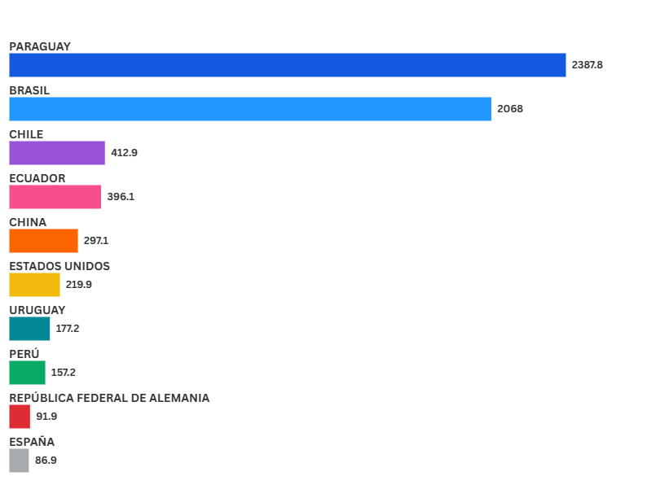
Destinos agroindustriales |  | 2025 |  | Participación 2025
 |  | Toneladas | USD Cif (Mill) | Toneladas | USD Cif (Mill)
1 | Paraguay | 5,694,496.7 | 2,387.8 | 67.0% | 33.0%
2 | Brasil | 1,300,762.7 | 2,068.0 | 15.3% | 28.6%
3 | Chile | 340,463.8 | 412.9 | 4.0% | 5.7%
4 | Ecuador | 318,563.7 | 396.1 | 3.8% | 5.5%
5 | China | 140,566.7 | 297.1 | 1.7% | 4.1%
6 | Estados Unidos | 31,395.3 | 219.9 | 0.4% | 3.0%
7 | Uruguay | 200,215.0 | 177.2 | 2.4% | 2.5%
8 | Perú | 33,937.1 | 157.2 | 0.4% | 2.2%
9 | República Federal de Alemania | 33,394.8 | 91.9 | 0.4% | 1.3%
10 | España | 18,955.6 | 86.9 | 0.2% | 1.2%
11 | Países Bajos | 16,736.0 | 71.7 | 0.2% | 1.0%
12 | Italia | 16,486.9 | 67.6 | 0.2% | 0.9%
13 | Francia | 8,377.3 | 65.0 | 0.1% | 0.9%
14 | Colombia | 19,725.6 | 61.2 | 0.2% | 0.8%
15 | Bolivia | 128,297.9 | 59.9 | 1.5% | 0.8%
16 | Dinamarca | 9,490.7 | 45.1 | 0.1% | 0.6%
17 | India | 12,852.2 | 42.7 | 0.2% | 0.6%
18 | Reino Unido | 6,601.9 | 35.3 | 0.1% | 0.5%
19 | Suiza | 1,818.4 | 30.4 | 0.0% | 0.4%
20 | Tailandia | 9,310.1 | 30.0 | 0.1% | 0.4%
21 | Indonesia | 12,127.4 | 29.8 | 0.1% | 0.4%
22 | México | 6,082.1 | 28.3 | 0.1% | 0.4%
23 | Malasia | 8,430.5 | 25.0 | 0.1% | 0.3%
24 | Bélgica | 6,437.2 | 24.5 | 0.1% | 0.3%
25 | Canadá | 10,167.8 | 23.6 | 0.1% | 0.3%
26 | Argentina | 9,015.4 | 22.6 | 0.1% | 0.3%
27 | Zona Franca Colonia (Uruguay) | 1,713.1 | 16.7 | 0.0% | 0.2%
28 | Finlandia | 14,773.3 | 16.7 | 0.2% | 0.2%
29 | Polonia | 7,326.8 | 15.8 | 0.1% | 0.2%
...

